Sheet1
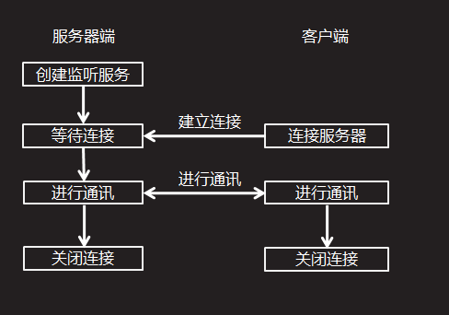
客户端与服务端通信模型如下:

1、服务端创建ServerSocket 2、通过调用ServerSocket的accept方法监听客户端的连接 3、客户端创建Socket并指定服务端的地址以及端口来建立与服务端的连接 4、当服务端accept发现客户端连接后，获取对应该客户端的Socket 5、双方通过Socket分别获取对应的输入与输出流进行数据通讯 6、通讯结束后关闭连接。

使用ExecutorService实现线程池

线程池有两个主要作用: 控制线程数量 重用线程 线程池有以下几种实现策略: Executors.newCachedThreadPool() 创建一个可根据需要创建新线程的线程池，但是在以前构造的线程可用时将重用它们。 Executors.newFixedThreadPool(int nThreads) 创建一个可重用固定线程集合的线程池，以共享的无界队列方式来运行这些线程。 Executors.newScheduledThreadPool(int corePoolSize) 创建一个线程池，它可安排在给定延迟后运行命令或者定期地执行。 Executors.newSingleThreadExecutor() 创建一个使用单个 worker 线程的 Executor，以无界队列方式来运行该线程。 可以根据实际需求来使用某种线程池。

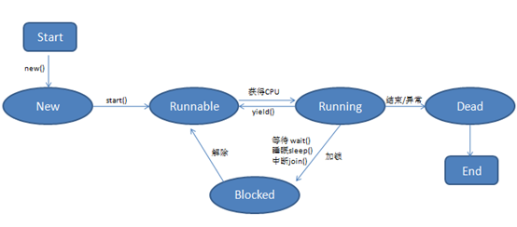
线程状态

New：当我们创建一个线程时，该线程并没有纳入线程调度，其处于一个new状态。 Runnable:当调用线程的start方法后，该线程纳入线程调度的控制，其处于一个可运行状态，等待分配时间片段以并发运行。 Running:当该线程被分配到了时间片段后其被CPU运行，这是该线程处于running状态。 Blocked:当线程在运行过程中可能会出现阻塞现象，比如等待用户输入信息等。但阻塞状态不是百分百出现的，具体要看代码中是否有相关需求。 Dead:当线程的任务全部运行完毕，或在运行过程中抛出了一个未捕获的异常，那么线程结束，等待GC回收

线程优先级

线程的切换是由线程调度控制的，我们无法通过代码来干涉，但是我们可以通过提高线程的优先级来最大程度的改善线程获取时间片的几率。 线程的优先级被划分为10级，值分别为1-10，其中1最低，10最高。线程提供了3个常量来表示最低，最高，以及默认优先级: Thread.MIN_PRIORITY, Thread.MAX_PRIORITY, Thread.NORM_PRIORITY 设置优先级的方法为: void setPriority(int priority)

线程常用状态API

类型 | 状态

1、sleep方法 | Thread的静态方法sleep用于使当前线程进入阻塞状态: static void sleep(long ms) 该方法会使当前线程进入阻塞状态指定毫秒，当指定毫秒阻塞后， 当前线程会重新进入Runnable状态，等待分配时间片。 该方法声明抛出一个InterruptException。所以在使用该方法时需要捕获这个异常。

2、yield方法 | 暂停当前正在执行的线程对象，并执行其他线程。 该方法用于使当前线程主动让出当次CPU时间片回到Runnable状态，等待分配时间片。

3、join方法 | 该方法用于等待当前线程结束。此方法是一个阻塞方法。 该方法声明抛出InterruptException。 例： public static void main(String[] args) { final Thread t1 = new Thread(){ public void run(){ //一些耗时的操作 } }; Thread t2 = new Thread(){ public void run(){ try { t1.join();//这里t2线程会开始阻塞，直到t1线程的run方法执行完毕 } catch (InterruptedException e) { e.printStackTrace(); } //以下是当前线程的任务代码,只有t1线程运行完毕才会运行。 } }; }

